Zintegrowane-Półmaska+gogle
 |  |  |  |  | baza-nw.ciop.pl
Kalkulator naddatków wymiarowych wynikających stosowania zintegrowanych środków ochrony
Ochrony zintegrowane
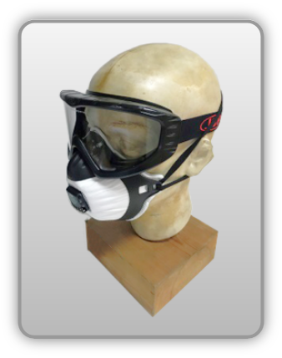 | Półmaska filtrująca zintegrowana z goglami ochronnymi
Zagrożenia | 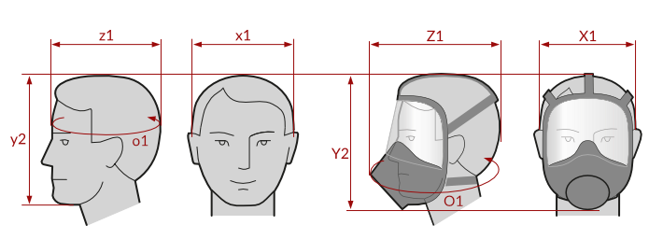
• Mechaniczne • Optyczne • Inhalacyjne pyłowe (aerozole stałe i ciekłe)

Kalkulator naddatków wymiarowych półmaski filtrującej zintegrowanej z goglami ochronnymi
Typ NW | miara antropo­metryczna y2, x1, z1, o1 [cm] | wymiar całkowity Y2, X1, Z1, O1 [cm] |  | wymiar naddatku [cm] |  | przyrost względny [%]
 |  | min | max | min | max | min | max
NW wysokości Y2 (dół) | 23.2 | 23.8 | 24.6 | 0.6 | 1.4 | 2.6 | 6.0
NW szerokości X1 (zestaw) | 18.0 | 20.0 | 21.5 | 2.0 | 3.5 | 11.1 | 19.4
NW głębokości Z1 (zestaw) | 17.0 | 21.5 | 23.2 | 4.5 | 6.2 | 26.5 | 36.5
NW obwodu O1 (zestaw) | 56.5 | 65.2 | 67.7 | 8.7 | 11.2 | 15.4 | 19.8

Opracowano na podstawie wyników V etapu programu wieloletniego „Poprawa bezpieczeństwa i warunków pracy”, finansowanego w zakresie badań naukowych i prac rozwojowych ze środków Narodowego Centrum Badań i Rozwoju. Projekt I.PB.10: Opracowanie danych do nowego atlasu miar człowieka, związanych ze stosowaniem środków ochrony indywidualnej z uwzględnieniem wybranych parametrów widzenia. Koordynator programu: Centralny Instytut Ochrony Pracy – Państwowy Instytut Badawczy.

